Tarif illustré


TARIF AU
1er Janvier 2022

Edition : MAI 2021

Fabrication localisée à L'Hay-les-roses (94)

Conçus, fabriqués et montés en France

Grand Vrac
VRAC
 |  | BUTOIR MURAL Aluminium D.26mm "Modèle K"

 |  |  |  |  |  | Sachets avec vis
Code article | Long. mm | Prix | U.C. |  | Code article | Long. mm | Prix | U.C.
889 02530 | 60 Argent | 2.80 | 100 |  | 196 02530 | 60 Argent | 2.93 | 5
889 02531 | 80 | 3.14 | 100 |  | 196 02531 | 80 | 3.27 | 5
889 02533 | 60 Champ. | 3.00 | 100 |  | 196 02533 | 60 Champ. | 3.13 | 5
889 02534 | 80 | 3.32 | 100 |  | 196 02534 | 80 | 3.44 | 5
889 02536 | 60 Ep.blc | 2.51 | 100 |  | 196 02536 | 60 Ep.blc | 2.62 | 5
889 02537 | 80 | 2.84 | 100 |  | 196 02537 | 80 | 2.93 | 5
 | Nickel velours |  |  |  |  | Nickel velours
889 02539 | 80mm | 3.63 | 100 |  | 196 02539 | 80mm | #N/A | 5
Nouveau "Noir mat"
 | Noir mat |  |  |  |  | Nickel velours
Nouveau
889 02529 | 80mm | 2.83 | 100 |  | 196 02529 | 80mm | #N/A | 5

 |  | BUTOIR MURAL en LAITON D.25mm Embase à visser

Code article | Long. mm | Prix | U.C. |  | Code article | Long. mm | Prix | U.C.
889 02252 | 60 Verni | 2.91 | 100 |  | 196 02252 | 60 Verni | 3.15 | 5
889 02254 | 80 | 3.25 | 100 |  | 196 02254 | 80 | 3.36 | 5
889 02253 | 60 Chromé | 3.46 | 100 |  | 196 02253 | 60 Chromé | 3.69 | 5
889 02255 | 80 | 3.81 | 100 |  | 196 02255 | 80 | 4.01 | 5

 |  | BUTOIR MURAL Aluminium anodisé D.25mm Embase à visser

Code article | Long. mm | Prix | U.C. |  | Code article | Long. mm | Prix | U.C.
889 02250 | 60 Argent | 2.69 | 100 |  | 196 02250 | 60 Argent | 2.85 | 5
889 02258 | 80 | 2.80 | 100 |  | 196 02258 | 80 | 2.91 | 5
889 02251 | 60 Champ. | 2.85 | 100 |  | 196 02251 | 60 Champ. | 3.11 | 5
889 02259 | 80 | 2.99 | 100 |  | 196 02259 | 80 | 3.15 | 5
889 02930 | 100 Argent | 3.41 | 50 |  | 196 02930 | 100 Argent | 3.54 | 5
889 02931 | 120 Argent | 3.85 | 50 |  | 196 02931 | 120 Argent | 3.98 | 5

 |  | BUTOIR MURAL sur PLATINE en LAITON MASSIF
LAITON POLI VERNI |  |  |  |  | LAITON POLI VERNI + Vis TFB
Code article | Long. mm | Prix | U.C. |  | Code article |  | Prix | U.C.
889 02751 | 60mm | 6.40 | 100 |  | 196 02751 | 60mm | 6.62 | 5
889 02753 | 80mm | 6.99 | 100 |  | 196 02753 | 80mm | 7.24 | 5
Laiton CHROME |  |  |  |  | Laiton CHROME + Vis TFB
889 02756 | 60mm | 6.58 | 100 |  | 196 02756 | 60mm | 6.59 | 5
889 02758 | 80mm | 7.26 | 100 |  | 196 02758 | 80mm | 7.29 | 5

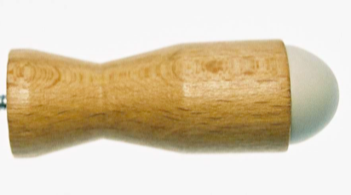
 |  | BUTOIR de PLINTHE en HETRE VERNI
Vis mobile |  |  |  |  | Vis mobile
889 02261 | 45mm | 0.76 | 300 |  | 196 02261 | 45mm | 0.90 | 5
889 02262 | 60mm | 0.80 | 400 |  | 196 02262 | 60mm | 0.92 | 5
889 02263 | 80mm | 0.84 | 300 |  | 196 02263 | 80mm | 0.98 | 5
889 02265 | 100mm | 0.93 | 200 |  | 196 02265 | 100mm | 1.07 | 5
Vis montée |  |  |  |  | Vis montée
889 02267 | 130mm | 2.28 | 50 |  | 196 02267 | 130mm | 2.43 | 5
889 02268 | 160mm | 2.47 | 50 |  | 196 02268 | 160mm | 2.62 | 5
889 02269 | 200mm | 2.60 | 50 |  | 196 02269 | 200mm | 2.75 | 5

 |  | BUTOIR MURAL plastique Civilon D.27mm L.70mm
Grand vrac sans vis |  |  |  |  |  | Avec vis
Code article | Long.70 mm | Prix | U.C. |  | Code article | Long.70 mm | Prix | U.C.
889 02277 | Blanc | 0.75 | 250 |  | 196 02277 | Blanc | 0.85 | 5
889 02278 | Gris |  |  |  | 196 02278 | Gris
889 02279 | Beige |  |  |  | 196 02279 | Beige

E I F F E L O R

Butoir mural adhésif

D.36 mm Longueur 72mm

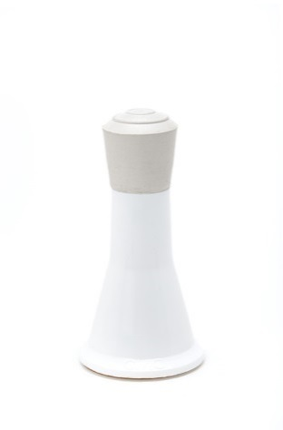

Bouchons blancs |  |  |  |  | Bouchons blancs
Code article | Long.72 mm | Prix | U.C. |  | Code article | Long.72 mm | Prix | U.C.
889 02900 | Blanc | 0.97 | 250 |  | 196 02900 | Blanc | 1.03 | 5
889 02901 | Gris |  |  |  | 196 02901 | Gris
889 02902 | Beige |  |  |  | 196 02902 | Beige

Bouchons noirs |  |  |  |  | Bouchons noirs
Code article | Long.72 mm | Prix | U.C. |  | Code article | Long.72 mm | Prix | U.C.
889 02905 | Blanc | 0.97 | 250 |  | 196 02905 | Blanc | 1.03 | 5
889 02906 | Gris |  |  |  | 196 02906 | Gris
889 02907 | Beige |  |  |  | 196 02907 | Beige

Nouveau
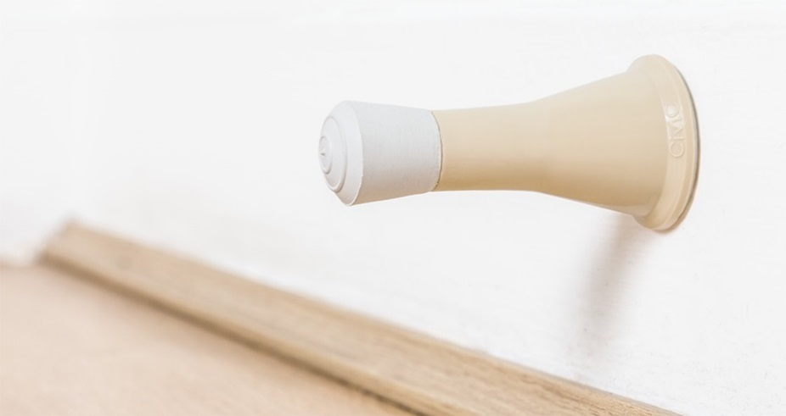

Nouveau

Aluminium
 |  |  | BUTOIR MURAL A RESSORT D.25mm
 |  | Longueur au repos = 95mm Longueur comprimé = 75mm

 |  |  |  |  |  | avec vis
Code article | Long. mm | Prix | U.C. |  | Code article | Long. mm | Prix | U.C.
889 02782 | 75 à 95 | 10.51 | 50 |  | 196 02782 | 75 à 95 | 10.71 | 5

S'adapte aux portes en verre et aux portes lourdes (jusqu'à 100 Kg).

Laiton poli Verni

 |  |  |  |  |  | avec vis
Code article | Long. mm | Prix | U.C. |  | Code article | Long. mm | Prix | U.C.
889 02785 | 75 à 95 | 25.33 | 50 |  | 196 02785 | 75 à 95 | 25.53 | 5

 |  | BUTOIR Mural de Béquille alu & Inox D.30mm
 | Modèle SNB |  |  |  |  | Modèle SNB + Vis
Code article | Saillie 22 mm | Prix | U.C. |  | Code article | Saillie 22 mm | Prix | U.C.
889 02545 | Epox.Argent | 2.16 | 200 |  | 196 02545 | Epox.Argent | 2.261 | 5
889 02546 | Epox.Laiton |  | 200 |  | 196 02546 | Epox.Laiton |  | 5
889 02547 | Epoxy Blanc |  | 200 |  | 196 02547 | Epoxy Blanc |  | 5
 | Modèle MXB |  |  |  |  | Modèle MXB + Vis
Code article | Saillie 25 mm | Prix | U.C. |  | Code article | Saillie 25 mm | Prix | U.C.
889 02540 | Anod.Argent | 2.47 | 100 |  | 196 02540 | Anod.Argent | 2.57 | 5
889 02541 | Anod.Champ | 2.56 | 100 |  | 196 02541 | Anod.Champ | 2.70 | 5
889 02542 | INOX | 2.76 | 100 |  | 196 02542 | INOX | 2.89 | 5

E L I O R

Butoir de béquille adhésif

Diamètre
60mm
 |  | Bien que prévu adhésif, ce produit peut se fixer par vis
 | D.60mm H15mm |  |  |  |  | D.60mm H15mm
Code article | Saillie 15 mm | Prix | U.C. |  | Code article | Saillie 15 mm | Prix | U.C.
889 02790 | Blanc | 0.59 | 300 |  | 196 02790 | Blanc | 0.69 | 10
 | Par 600 | 0.561 |  |  |  | Paquet de 50 sans vis
 | Par 1200 | 0.549 |  |  | 196 02890 | D.60 H.15 | 0.66 | 50
 | Par 3000 | 0.531

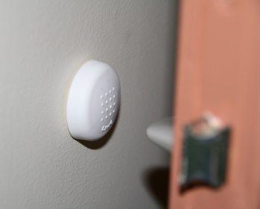
Diamètre
40mm
 | D.40mm H14mm |  |  |  |  | D.40mm H14mm
Code article | Saillie 15 mm | Prix | U.C. |  | Code article | Saillie 15 mm | Prix | U.C.
889 02794 | Blanc | 0.51 | 300 |  | 196 02794 | Blanc | 0.65 | 10
 | Par 600 | 0.485 |  |  |  | Paquet de 50 sans vis
Nouveau
 | Par 1200 | 0.474 |  |  | 196 02894 | D.60 H.15 | 0.62 | 50
 | Par 3000 | 0.459

J U L I O R

Butoir de béquille à visser D=40mm

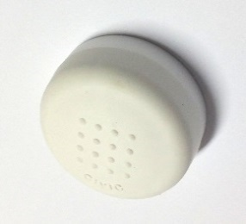
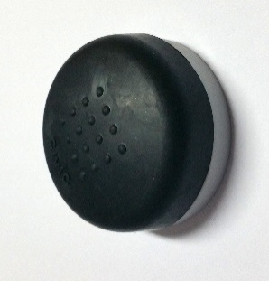
Base plastique |  |  |  |  | Base plastique + vis
Code article | Saillie 20 mm | Prix | U.C. |  | Code article | Saillie 20 mm | Prix | U.C.
889 02760 | bouchon & base blanc | 0.44 | 300 |  | 196 02760 | bouchon & base blanc | 0.56 | 5
889 02763 | bouchon noir & base grise | 0.44 | 300 |  | 196 02763 | bouchon noir & base grise | 0.56 | 5
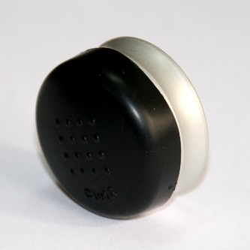
Base aluminium argent |  |  |  |  | Base aluminium argent + vis
Code article | Saillie 24 mm | Prix | U.C. |  | Code article | Saillie 24 mm | Prix | U.C.
889 02767 | Bouchon noir | 2.20 | 100 |  | 196 02767 | bouchon noir | 2.35 | 5
Nouveau
modèle
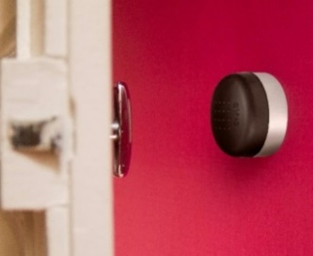

 |  | BUTOIR de SOL "INOXOR" acier inoxydable

Grand Vrac
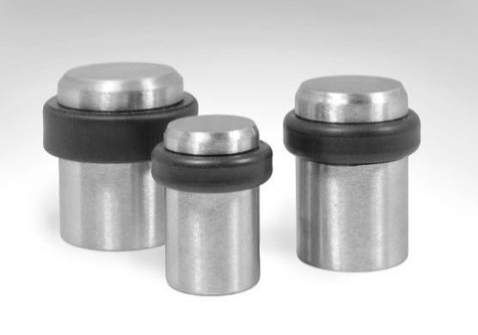
VRAC

Prix en baisse
Code article | Dimensions en mm | Prix | U.C. |  | Code article | Dimensions en mm | Prix | U.C.
889 02710 | D.25 H30 | 2.19 | 100 |  | 196 02710 | D.25 H30 | 2.19 | 5
889 02711 | D.30 H34 | 2.81 | 100 |  | 196 02711 | D.30 H34 | 2.81 | 5
889 02712 | D.36 H35 | 3.52 | 100 |  | 196 02712 | D.36 H35 | 3.52 | 5
 | Vis à 2 filets Torx15 fournie |  |  |  |  | Vis à 2 filets Torx15 fournie

 |  | BUTOIR de SOL "LUXIOR" zamak D.30mm H.35mm
Unité de conditionnement

Code article | Décor | Prix | U.C. |  | Code article | Décor | Prix | U.C.
889 02620 | Laitonor | 3.52 | 100 |  | 196 02520 | Laitonor | 3.52 | 5
889 02621 | Chromé | 3.01 | 100 |  | 196 02521 | Chromé | 3.25 | 5
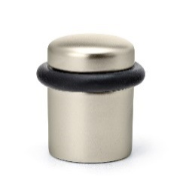
889 02622 | Chromé Velours | 3.51 | 100 |  | 196 02622 | Chromé Velours | 3.84 | 5
889 02623 | Nickel Velours | 3.56 | 100 |  | 196 02623 | Nickel Velours | 3.89 | 5
 | Vis à 2 filets Torx15 fournie |  |  |  |  | Vis à 2 filets Torx15 fournie

 |  | BUTOIR de SOL "LUXE" Laiton & Inox D.28mm

Code article | Décor | Prix | U.C. |  | Code article | Décor | Prix | U.C.
889 02335 | H25 laiton | 2.29 | 100 |  | 196 02235 | H25 laiton | 2.41 | 5
889 02336 | Chromé | 2.54 | 100 |  | 196 02236 | Chromé | 2.67 | 5
889 02337 | H30 laiton | 2.52 | 100 |  | 196 02237 | H30 laiton | 2.74 | 5
889 02338 | Chromé | 2.67 | 100 |  | 196 02238 | Chromé | 2.81 | 5
 | Vis à 2 filets Torx15 fournie |  |  |  |  | Vis à 2 filets Torx15 fournie

 | H.30mm BAGUE NOIRE |  |  |  |  | H.30mm BAGUE NOIRE
889 02701 | Laiton brossé | 2.20 | 100 |  | 196 02701 | Laiton brossé | 2.35 | 5
889 02703 | INOX brossé | 1.98 | 100 |  | 196 02703 | INOX brossé | 2.13 | 5
889 02705 | Epoxy Blanc | 2.05 | 100 |  | 196 02705 | Epoxy Blanc | 2.19 | 5
 | Vis à 2 filets Torx15 fournie |  |  |  |  | Vis à 2 filets Torx15 fournie

 |  | BUTOIR de SOL " 3 V " Alu anodisé D.30mm H.32mm

Code article | Décor | Prix | U.C. |  | Code article | Décor | Prix | U.C.
889 02510 | Argent | 2.50 | 100 |  | 196 02510 | Argent | 2.63 | 5
889 02511 | Champagne | 2.66 |  |  | 196 02511 | Champagne | 2.77
 | Vis à 2 filets Torx15 fournie |  |  |  |  | Vis à 2 filets Torx15 fournie

 |  | BUTOIR de SOL " Nanor " Alu D.30mm H.37mm

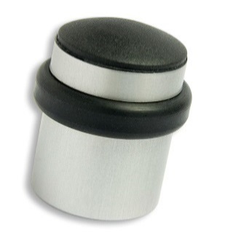

 | en Kit avec Vis + cheville |  |  |  |  | en Kit avec Vis + cheville
Code article | EPOXY | Prix | U.C. |  | Code article | EPOXY | Prix | U.C.
889 02830 | Argent | 2.06 | 200 KITS |  | 196 02830 | Argent | 2.31 | 5 KITS
 | Par 400 kits | 1.957
 | Par 600 kits | 1.916
 | P/1000 kits | 1.854

 |  | BUTOIR de sol "SENIOR" D.36mm H.38mm en Kit
 |  |  | Bague plate et bouchon en élastomère
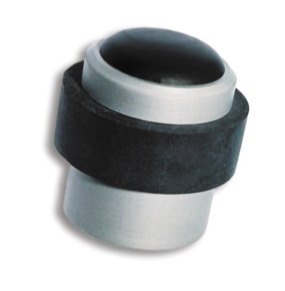

Code article | Décor | Prix | U.C. |  | Code article | Décor | Prix | U.C.
 | ALU EPOXY en KIT |  |  |  |  | ALU EPOXY
889 02387 | Argent | 1.86 | 200 |  | 196 02287 | Argent | 1.97 | 5
 | Par 400 kits | 1.768 |  |  | 196 02288 | Laiton époxy | 2.08 | 5
 | Par 600 kits | 1.731 |  |  | 196 02289 | Blanc/noir |  | 5
 | P/1000 kits | 1.675 |  |  | 196 02270 | Blanc/blanc |  | 5
889 02388 | Laiton époxy | 1.97 | 200 |  | 196 02271 | Noir brillant |  | 5
889 02389 | Blanc/noir |  | 200
889 02370 | Blanc/blanc | 2.08 | 200 |  | 196 02272 | Noir mat | 2.09 | 5
889 02371 | Noir |  | 200
Nouveau "Noir mat"
889 02372 | Noir mat | 2.09 | 100

 | ALU ANODISE en KIT |  |  |  |  | ALU ANODISE
889 02382 | Argent | 2.52 | 200 |  | 196 02282 | Argent | 2.65 | 5
889 02383 | Champagne | 2.65 | 200 |  | 196 02283 | Champagne | 2.77 | 5

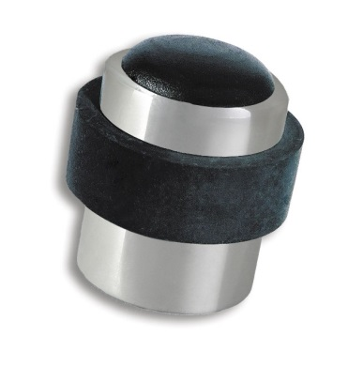

 | ACIER INOX en KIT |  |  |  |  | ACIER INOX Kit
889 02381 | Brossé | 3.95 | 200 |  | 196 02281 | Brossé | 4.01 | 5
 | H50: sur demande

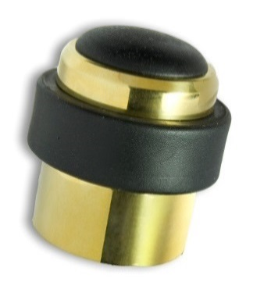

 | LAITON MASSIF en KIT (Vis + cheville)
889 02390 | Poli verni | 5.52 | 200 |  | 196 02290 | Poli verni | 5.65 | 5

 |  | BUTOIR de SOL " SENIOR " H.50mm D.36mm en Kit

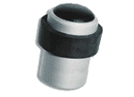

en KIT (Vis + cheville) |  |  |  |  | en KIT (Vis + cheville)
Code article | Décor | Prix | U.C. |  | Code article | Décor | Prix | U.C.
 | ALU Anodisé en KIT |  |  |  |  | ALU Anodisé en KIT
889 02384 | Argent | 3.04 | 200 |  | 196 02284 | Argent | 3.09 | 5
889 02391 | Champagne | 3.21 | 200 |  | 196 02291 | Champagne | 3.46 | 5

 |  | BUTOIR de SOL " JUNIOR2 " D.36mm H.36mm

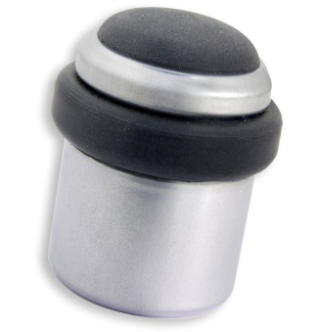

Code article | Décor | Prix | U.C. |  | Code article | Décor | Prix | U.C.
 | ALU EPOXY en KIT |  |  |  |  | ALU EPOXY en KIT
889 02385 | Argent époxy | 1.86 | 200 |  | 196 02285 | Argent | 2.11 | 5
 | Par 400 kits | 1.768
 | Par 600 kits | 1.731
 | P/1000 kits | 1.675

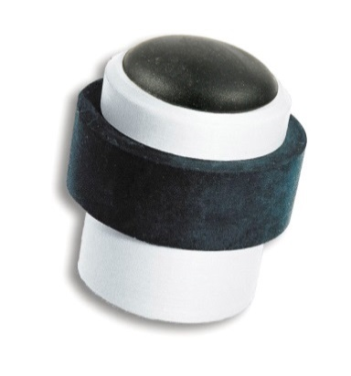
 |  | BUTOIR de SOL " CIVILOR " en Civilon D.36mm H.38mm
Plastique Civilon en KIT (Vis + cheville) |  |  |  |  | Plastique Civilon en KIT (Vis + cheville)
Code article | Bague Noire | Prix | U.C. |  | Code article | Bague Noire | Prix | U.C.
889 02690 | Blanc | 1.396 | 200 |  | 196 02590 | Blanc | 1.51 | 5
889 02691 | Gris clair |  | 200 |  | 196 02591 | Gris clair |  | 5
889 02692 | Noir |  | 200 |  | 196 02592 | Noir |  | 5
889 02693 | Rouge |  | 200 |  | 196 02593 | Rouge |  | 5
889 02694 | Gris foncé |  | 200 |  | 196 02594 | Gris foncé |  | 5
889 02695 | Blanc/blanc |  | 200 |  | 196 02595 | Blanc/blanc |  | 5
889 02696 | Beige + B. marron |  | 200 |  | 196 02596 | Beige + B. marron |  | 5
 | Par 600 kits | 1.354
 | P/1200 kits | 1.388

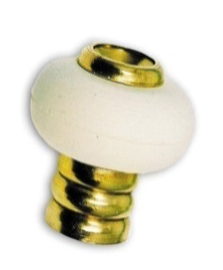
Nouveau
 |  | BUTOIR SOL "RONDINS" LAITON D.30mm H.32mm
 |  |  |  |  |  | Avec vis TFB 6x60
Code article | Décor | Prix | U.C. |  | Code article | Décor | Avec vis | U.C.
889 02245 | Laiton | 1.40 | 200 |  | 196 02245 | Laiton | 1.58 | 5
889 02246 | Nickelé | 1.57 | 200 |  | 196 02246 | Nickelé | 1.74 | 5

 |  | BUTOIR SOL "STANDARD" zamak D.30mm H.22 & H.30mm
 |  |  |  |  |  | Avec vis TFB 6x50
Code article | H.22mm | sans vis | U.C. |  | Code article | H.22mm | avec vis | U.C.
889 02560 | Laitonor | 0.563 | 300 |  | 196 02560 | Laitonor | 0.71 | 5
889 02561 | Nickelé |  | 300 |  | 196 02561 | Nickelé |  | 5
 | Par 1200 | 0.535
 | Par 3000 | 0.524
 | H.30mm (Sans Vis) |  |  |  |  | H.30mm avec Vis TFB 6x60
889 02562 | Laitonor | 0.659 | 200 |  | 196 02562 | Laitonor | 0.84 | 5
889 02563 | Nickelé |  | 200 |  | 196 02563 | Nickelé |  | 5
 | Par 1200 | 0.626
 | Par 3000 | 0.613

 |  | BUTOIR SOL "Standard" à sceller Douille laiton D.30mm H.24

Code article | Tige 17mm | Prix | U.C. |  | Code article | Tige 17mm | Prix | U.C.
889 02218 | Laiton | 2.73 | 100 |  | 196 02218 | Laiton | 2.93 | 5

GRAND VRAC
GRAND VRAC
VRAC
 |  | BUTOIR de SOL standard "H37" acier D.30mm H.37mm
Code article | Décor | Prix | U.C. |  | Code article | Décor | avec vis | U.C.
889 02501 | Epoxy Laiton | 1.060 | 200 |  | 196 02501 | Epox Laiton | 1.260 | 5
889 02502 | Epoxy Argent |  | 200 |  | 196 02502 | Epox Argent |  | 5
889 02503 | Epoxy Blanc |  | 200 |  | 196 02503 | Epoxy Blanc |  | 5
889 02504 | Nickelé | 1.254 | 200 |  | 196 02504 | Nickelé | 1.310 | 5
889 02515 | Nickelé Bague Noire |  |  |  | 196 02515 | Nickelé Bague Noire
889 02516 | Laitonor | 1.250 | 200 |  | 196 02516 | Laitonor | 1.360 | 5
889 02517 | Laitonor Bague noire |  |  |  | 196 02517 | Laitonor Bague noire |  | 5

 |  | BUTOIR de parquet Hêtre verni D.35mm H.27mm

D.35mm Bague noire |  |  |  |  | D.35mm Bague noire + Vis TFB 6x60
Code article | Décor | Prix | U.C. |  | Code article | Décor | avec vis | U.C.
889 02500 | Hêtre verni | 0.55 | 400 |  | 196 02500 | Hêtre verni | 0.69 | 10
D.36mm Bague blanche |  |  |  |  | D.36mm Bague blanche + Vis TFB 6x60
Code article | Décor | Prix | U.C. |  | Code article | Décor | avec vis | U.C.
889 02230 | Hêtre verni | 0.58 | 400 |  | 196 02230 | Hêtre verni | 0.74 | 5

 |  | BUTOIR "MIXTE" (sol & mur) D.30mm H.28mm

Code article | Hauteur | Prix | U.C. |  | Code article | Hauteur | avec vis | U.C.
889 02222 | H.28mm | 0.91 | 200 |  | 196 02222 | H.28mm | 1.05 | 5
889 02228 | H.37mm | 1.10 | 200 |  | 196 02228 | H.37mm | 1.20 | 5
889 02225 | Rehausse H=9mm | 0.20 | 200 |  | 196 02225 | Rehausse H=9mm | #N/A | 10

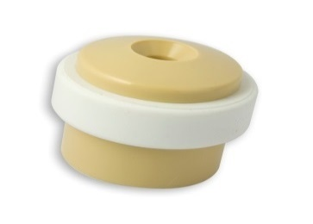
 |  | BUTOIR plastique (Civilon) "NOVOR" D,36mm H,30mm
 |  |  |  |  |  | avec Vis TFB 6x60
 | NOVOR | sans vis | U.C. |  |  | NOVOR | avec vis | U.C.
889 02740 | Blanc | 0.627 | 300 |  | 196 02740 | Blanc | 0.79 | 5
889 02741 | Gris |  |  |  | 196 02741 | Gris
889 02742 | Beige |  |  |  | 196 02742 | Beige
889 02745 | Blanc/Noire |  |  |  | 196 02745 | Blanc/Noire
889 02746 | Noir / Noire |  |  |  | 196 02746 | Noir / Noire
 | Par 600 | 0.59565

 |  | BUTOIR élastomère "Tougom" D.32 H.36mm

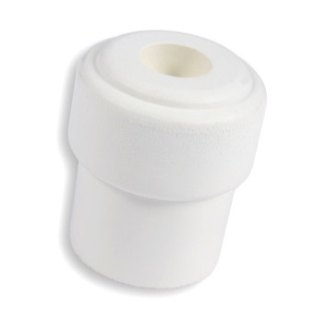
 |  |  |  |  |  | avec Vis TC 5x60
 | TOUGOM | sans vis |  |  |  | TOUGOM | avec vis
889 02550 | D.32 H.36 | 0.44 | 300 |  | 196 02550 | D.32 H.36 | 0.56 | 5
 | Par 600 | 0.418 |  |  | Tougom sachet de 50 sans vis
 | Par 1200 | 0.409 |  |  | 196 02650 | D.32 H.36 | 0.47 | 50
 | Par 3000 | 0.396

 |  | BUTOIR "ELASTOM" conique Elastomère D.30mm H.25 & H.32

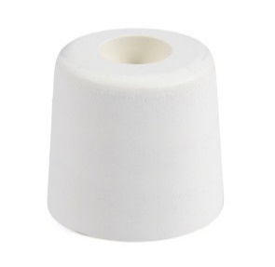
 | ELASTOM25
Code article | mm. | Prix | U.C. |  |  | ELASTOM25
889 02556 | D.30 H.25 | 0.30 | 500 |  | Code article | mm. | avec vis | U.C.
 | Par 1000 | 0.288 |  |  | 196 02556 | D.30 H.25 | 0.44 | 5
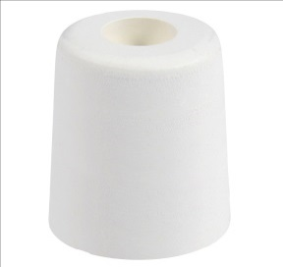
 | Par 2000 | 0.282 |  |  | ELASTOM25 sachet de 50 sans vis
 | Par 3000 | 0.273 |  |  | 196 02656 | D.30 H.25 | 0.44 | 50

 | ELASTOM 32 |  |  |  |  | ELASTOM 32
889 02557 | D.30 H.32 | 0.32 | 400 |  | 196 02557 | D.30 H.32 | 0.47 | 5
 | Par 800 | 0.308 |  |  | ELASTOM32 sachet de 50 sans vis
 | Par 1600 | 0.301 |  |  | 196 02657 | D.30 H.32 | 0.36 | 50
 | Par 3200 | 0.292

 |  | BUTOIR élastomère "Maxigom2" D.40 H.25mm
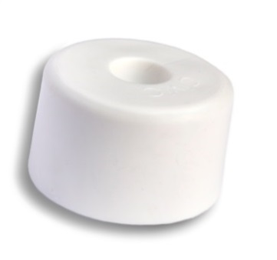

889 02559 | D.40 H.25 | 0.61 | 200 |  |  | MAXIGOM2 | avec vis
 | Par 600 | 0.575 |  |  | 196 02559 | D.40 H.25 | 0.76 | 5
 | Par 1200 | 0.563 |  |  | ELASTOM32 sachet de 50 sans vis
 | Par 3000 | 0.545 |  |  | 196 02659 | D.40 H.25 | 0.64 | 50

 |  | BUTOIR de SOL " HEMI " Laiton verni D.45mm H.26mm

Code article | mm. | Prix | U.C. |  | Code article | mm. | Prix | U.C.
889 02380 | D.45 H.26 | 3.56 | 100 |  | 196 02280 | D.45 H.26 | 3.51 | 5
 | Avec vis & cheville |  |  |  |  | Avec vis & cheville

 |  | VIS à BOIS T.F.B. acier zingué ou bichromaté
 | acier chromaté |  |  |  |  | acier zingué brillant
Code article | mm. | Le Cent | U.C. |  | Code article | mm. | Le Cent | U.C.
825 6050 | 6x50 | 9.91 | 100 |  | 826 6050 | 6x50 | 9.91 | 100
825 6060 | 6x60 | 11.33 | 100 |  | 826 6060 | 6x60 | 11.33 | 100
825 6070 | 6x70 | 12.94 | 100 |  | 826 6070 | 6x70 | 12.94 | 100

 |  | BUTOIR Sol "Triangle" ADHESIF plastique 50mm & 70mm

Code article | Décor | Le Cent | U.C. |  | Code article | Décor | Le Cent | U.C.
 | 50x15mm |  |  |  |  | 50x15mm
889 02210 | Blanc | 10.67 | 1000 |  | 196 02210 | Blanc | 11.74 | 100
889 02211 | Marron |  |  |  | 196 02211 | Marron
 | 70x20mm |  |  |  |  | 70x20mm
889 02213 | Blanc | 25.80 | 500 |  | 196 02213 | Blanc | 28.03 | 50
889 02214 | Marron |  |  |  | 196 02214 | Marron

 |  | BUTOIR ADHESIF SUR PLAQUE INOX CARREE 45mm x 45mm

Code article | Décor | Le Cent | U.C. |  | Code article | Décor | Le Cent | U.C.
 | 45x45mm |  |  |  |  | 45x45mm
889 02219 | Blanc | 0.35 | 1000 |  | 196 02219 | Blanc | 0.38 | 100

 |  | BUTEE ADHESIVE ronde plastique D.32mm H.22mm

Code article | Décor | Le Cent | U.C. |  | Code article | Décor | Le Cent | U.C.
889 02215 | Blanc | 0.28 | 1000 |  | 196 02215 | Blanc | 0.31 | 100
889 02216 | Transparent | 0.29 | 1000 |  | 196 02216 | Transparent | 0.32 | 100

 |  | BUTEE à visser "Demi-lune" & "Ronde" en élastomère blanc

Butée demi-lune à visser |  |  |  |  | Butée demi-lune à visser
Code article | Dimensions | Le Cent | U.C. |  | Code article | Dimensions | Le Cent | U.C.
889 02189 | 30x17mm | 24.90 | 400 |  | 196 02189 | 30x17mm | 24.90 | 100
889 02188 | Noire | 36.20 | 400 |  | 196 02188 | Noire | 36.20 | 100
sans vis |  |  |  |  | sans vis

Butée ronde plate à visser Blanches |  |  |  |  | Butée ronde plate à visser Blanches
Code article | Dimensions | Le Cent | U.C. |  | Code article | Dimensions | Le Cent | U.C.
889 02181 | 18x9mm | 14.75 | 1000 |  | 196 02181 | 18x9mm | 16.25 | 100
889 02182 | 20x10mm | 15.14 | 1000 |  | 196 02182 | 20x10mm | 16.64 | 100
889 02183 | 23x11mm | 15.12 | 500 |  | 196 02183 | 23x11mm | 17.40 | 100
889 02184 | 25x12mm | 17.72 | 500 |  | 196 02184 | 25x12mm | 20.02 | 100

Butée ronde plate à visser Noires |  |  |  |  | Butée ronde plate à visser Noires
889 02172 | 20x10mm | 15.09 | 1000 |  | 196 02182 | 20x10mm | 16.64 | 100
889 02174 | 25x12mm | 18.59 | 500 |  | 196 02184 | 25x12mm | 20.02 | 100
sans vis |  |  |  |  | sans vis

 |  | BUTEE plastique ADHESIVE carrée 8 x 8 mm - Epaisseur 6,5 mm

Code article | Décor | La plaque | U.C. |  | Code article | Décor | La plaque | U.C.
889 02200 | Blanc | 0.43 | 1000 |  | 196 02200 | Blanc | 0.47 | 100
889 02201 | Marron |  | 1000 |  | 196 02201 | Marron |  | 100
889 02199 | Transparent |  | 1000 |  | 196 02199 | Transparent |  | 100
Plaques de 8 butées |  |  |  |  | Plaques de 8 butées

 |  | BUTEE ANTIBRUIT pour les huisseries

Prix au cent plaques |  |  |  |  | Prix au cent plaques
Code article | Décor | Le Cent | U.C. |  | Code article | Décor | Le Cent | U.C.
Butée adhésive mousse blanche |  |  |  |  | Butée adhésive mousse blanche
889 11009 | D.9mm | 19.02 | 1000 plaques de 32 |  | 196 11009 | D.9mm | 20.17 | 100 plaques de 32 butées
889 11020 | 20x8mm |  | 1000 plaques de 20 |  | 196 11020 | 20x8mm |  | 100 plaques de 20 butées
Butée adhésive lentille Cristal D10mm |  |  |  |  | Butée adhésive lentille Cristal D10mm
889 11021 | 10x1,5mm | 60.10 | 1000 plaques de 25 butées |  | 196 11021 | 10x1,5mm | 61.54 | 100 plaques de 25 butées
889 11022 | 10x3mm |  |  |  | 196 11022 | 10x3mm

Butée Entrante caoutchouc blanc |  |  |  |  | Butée Entrante caoutchouc blanc
889 02202 | D.6mm | 10.77 | 1000 |  | 196 02202 | D.6mm | 12.26 | 50
889 02204 | D.8mm | 21.20 | 1000 |  | 196 02204 | D.8mm | 22.72 | 50

Patins Glisseurs et Amortisseurs à pointe

 |  |  |  | PATINS AMORTISSEURS 1 POINTE

Code article | Décor | Le cent | U.C. |  | Code article | Décor | Le cent | U.C.

 | Patin amortisseur acier nickelé |  |  |  |  | Patin amortisseur acier nickelé
889 14218 | D.18mm | 10.36 | 1000 |  | 196 14218 | D.18mm | 11.50 | 100
889 14223 | D.23mm | 13.59 | 1000 |  | 196 14223 | D.23mm | 14.76 | 100
889 14230 | D.30mm | 22.92 | 1000 |  | 196 14230 | D.30mm | 24.12 | 100
889 14235 | D.35mm | 27.66 | 1000 |  | 196 14235 | D.35mm | 28.88 | 100

 | Patin amortisseur plastique marron |  |  |  |  | Patin amortisseur plastique marron
889 14418 | D.18mm | 7.07 | 1000 |  | 196 14418 | D.18mm | 8.20 | 100
889 14422 | D.22mm | 7.82 | 1000 |  | 196 14422 | D.22mm | 8.95 | 100
889 14425 | D.25mm | 8.63 | 1000 |  | 196 14425 | D.25mm | 9.77 | 100
889 14430 | D.30mm | 10.79 | 1000 |  | 196 14430 | D.30mm | 11.93 | 100

 | Patin amortisseur FEUTRE marron |  |  |  |  | Patin amortisseur FEUTRE marron
889 14617 | D.17mm | 13.52 | 1000 |  | 196 14617 | D.17mm | 14.74 | 100
889 14620 | D.20mm | 15.37 | 1000 |  | 196 14620 | D.20mm | 16.59 | 100
889 14624 | D.24mm | 19.36 | 1000 |  | 196 14624 | D.24mm | 20.60 | 100
889 14628 | D.28mm | 23.62 | 1000 |  | 196 14628 | D.28mm | 24.88 | 100

Patin amortisseur FEUTRE renforcé |  |  |  |  | Patin amortisseur FEUTRE renforcé
889 14517 | D.17mm | 26.92 | 1000 |  | 196 14517 | D.17mm | 26.92 | 100
889 14520 | D.20mm | 27.39 | 1000 |  | 196 14520 | D.20mm | 27.39 | 100
889 14524 | D.24mm | 32.13 | 1000 |  | 196 14524 | D.24mm | 32.13 | 100
889 14528 | D.28mm | 38.77 | 1000 |  | 196 14528 | D.28mm | 38.77 | 100

 |  |  |  | PATINS GLISSEURS 1 POINTE

 | Patin glisseur TEFLON gris |  |  |  |  | Patin glisseur TEFLON gris
889 14720 | D.20mm | 40.40 | 1000 |  | 196 14720 | D.20mm | 42.06 | 100
889 14725 | D.25mm | 43.95 | 1000 |  | 196 14725 | D.25mm | 45.75 | 100
889 14730 | D.30mm | 63.16 | 1000 |  | 196 14730 | D.30mm | 65.23 | 100
889 14740 | D.40mm | 79.15 | 1000 |  | 196 14740 | D.40mm | 81.41 | 100

Supprimés
 | Patin glisseur LD-PE blanc |  |  |  |  | Patin glisseur LD-PE blanc
889 14818 | D.18mm | SUPPRIME | 1000 |  | 196 14818 | D.18mm | SUPPRIME | 100
889 14820 | D.20mm | SUPPRIME | 1000 |  | 196 14820 | D.20mm | SUPPRIME | 100
889 14823 | D.23mm | SUPPRIME | 1000 |  | 196 14823 | D.23mm | SUPPRIME | 100
889 14826 | D.26mm | SUPPRIME | 1000 |  | 196 14826 | D.26mm | SUPPRIME | 100
889 14830 | D.30mm | SUPPRIME | 1000 |  | 196 14830 | D.30mm | SUPPRIME | 100

 |  |  |  | PATINS AMORTISSEURS 2 POINTES

Supprimés
 | Patin amortisseur plastique |  |  |  |  | Patin amortisseur plastique
Blanc |  |  |  |  | Blanc
889 14035 | 35x18mm | SUPPRIME | 1000 |  | 196 14035 | 35x18mm | SUPPRIME | 100
Marron |  |  |  |  | Marron
889 14135 | 35x18mm | SUPPRIME | 1000 |  | 196 14135 | 35x18mm | SUPPRIME | 100

 |  | PATINS feutre adhésifs NOYER & feutre adhésifs BLANC
 | Dimension / Nombre
Noyer | de patins par plaque | Prix % | U.C. |  | Noyer | Dimension | le Blister | U.C.
Plaque
196 12017 | D.17 / 20 | 71.899€ Prix pour 100 plaques | 20 pla-ques |  | 234 12017 | D.17mm | 0.87 | 10 blisters
196 12022 | D.22 / 12 |  |  |  | 234 12022 | D.22mm
196 12025 | D.25 / 9 |  |  |  | 234 12025 | D.25mm
196 12028 | D.28 / 8 |  |  |  | 234 12028 | D.28mm
Blister
196 12032 | D.32 / 6 |  |  |  | 234 12032 | D.32mm
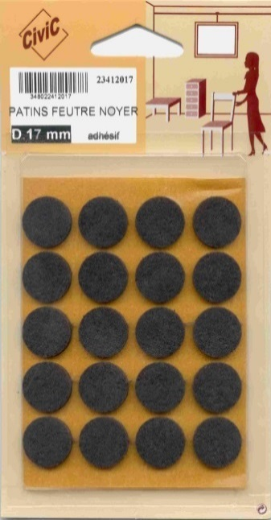
196 12220 | 20x20 / 12 |  |  |  | 234 12220 | 20x20
196 12225 | 25x25 /8 |  |  |  | 234 12225 | 25x25
196 12325 | 25x35 / 6 |  |  |  | 234 12325 | 25x35
196 12375 | 75x100 / 1 |  |  |  | 234 12375 | 75x100
196 12398 | 140x170 / 1 | 124.81 |  |  | 234 12398 | 140x170 | 1.38

Blanc | Dimension | Prix % | U.C. |  | Blanc | Dimension | le Blister | U.C.
196 13017 | D.17 / 20 | 71.899€ Prix pour 100 plaques | 1 sachet de 20 plaques |  | 234 13017 | D.17mm | 0.87 | 10 blisters
196 13022 | D.22 / 12 |  |  |  | 234 13022 | D.22mm
196 13025 | D.25 / 9 |  |  |  | 234 13025 | D.25mm
196 13028 | D.28 / 8 |  |  |  | 234 13028 | D.28mm
196 13032 | D.32 / 6 |  |  |  | 234 13032 | D.32mm
196 13220 | 20x20 / 12 |  |  |  | 234 13220 | 20x20
196 13225 | 25x25 /8 |  |  |  | 234 13225 | 25x25
196 13325 | 25x35 / 6 |  |  |  | 234 13325 | 25x35
196 13375 | 75x100 / 1 |  |  |  | 234 13375 | 75x100
196 13398 | 140x170 / 1 | 124.81 |  |  | 234 13398 | 140x170 | 1.38

Grand Vrac
GRAND VRAC
Vrac
 |  | PATINS GLISSEUR TEFLON CiviC

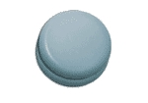
Code article | Dimension | le patin | U.C. |  | Code article | Dimension | le patin | U.C.
889 15020 | D.20 mm | 0.50 | Par 500 pièces |  | 196 15020 | D.20 mm | 0.50 | 1 sachet de 100 pièces
889 15025 | D.25 mm | 0.57 |  |  | 196 15025 | D.25 mm | 0.57
889 15030 | D.30 mm | 0.66 |  |  | 196 15030 | D.30 mm | 0.66
889 15040 | D.40 mm | 0.90 |  |  | 196 15040 | D.40 mm | 0.90
889 15050 | D.50 mm | 1.14 |  |  | 196 15050 | D.50 mm | 1.14
889 15060 | D.60 mm | 1.52 |  |  | 196 15060 | D.60 mm | 1.52
889 15070 | D.70 mm | 1.79 |  |  | 196 15070 | D.70 mm | 1.79
889 15224 | 24x24 mm | 0.58 |  |  | 196 15224 | 24x24 mm | 0.58
889 15230 | 30x30 mm | 0.65 |  |  | 196 15230 | 30x30 mm | 0.65
889 15324 | 24x100 mm | 1.59 |  |  | 196 15324 | 24x100 mm | 1.59

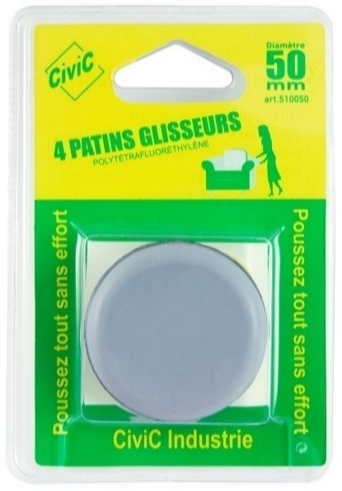

Code article | Dimension | le Blister | U.C. |  | Code article | Dimension | le Blister | U.C.
234 15020 | D.20mm carte de 8 | 3.63 | 12 blisters |  | 234 15060 | 60mm Cte/4 | 6.22 | 12 blisters
234 15025 | D.25mm cte/8 | 4.05 |  |  | 234 15070 | 70mm Cte/4 | 7.30
234 15030 | D.30mm cte/4 | 2.86 |  |  | 234 15224 | 24x24mm carte / 8 | 4.32
234 15040 | D.40mm Cte/4 | 3.58 |  |  | 234 15230 | 30x30mm carte / 4 | 3.05
234 15050 | D.50mm Cte/4 | 4.06 |  |  | 234 15324 | 24x100mm carte / 4 | 5.22

 |  | EMBOUTS de TUBE en CAOUTCHOUC

 |  |  |  | EMBOUT CAOUTCHOUC CYLINDRIQUE ENTRANT à CHEVILLE

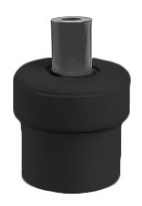
 |  |  |  | désignation | Diamètre | Code | la pièce | UC
 |  |  |  | Embout entrant caoutchouc noir avec cheville | 16mm | 195 63514 | 0.32 | 100
 |  |  |  |  | 18mm | 195 63515 | 0.33 | 100
 |  |  |  |  | 19,5mm | 195 63516 | 0.33 | 100
 |  |  |  |  | 22,5mm | 195 63517 | 0.50 | 100
 |  |  |  |  | 25mm | 195 63518 | 0.72 | 100
 |  |  |  |  | 27mm | 195 63519 | 0.73 | 100
 |  |  |  |  | 29mm | 195 63520 | 0.77 | 100
 |  |  |  | Embout entrant BLANC | 22,5mm | 195 63417 | 0.57 | 100

 |  |  |  | EMBOUT CAOUTCHOUC COIFFANT

 |  |  |  | désignation | Diamètre | Code | la pièce | UC
 |  |  |  | Embout coiffant caoutchouc noir | 10mm | 195 63541 | 0.18 | 100
 |  |  |  |  | 12mm | 195 63542 | 0.18 | 100
 |  |  |  |  | 14mm | 195 63543 | 0.21 | 100
 |  |  |  |  | 16mm | 195 63544 | 0.23 | 100
 |  |  |  |  | 18mm | 195 63545 | 0.24 | 100
 |  |  |  |  | 20mm | 195 63546 | 0.26 | 100
 |  |  |  |  | 22mm | 195 63547 | 0.31 | 100
 |  |  |  |  | 25mm | 195 63548 | 0.35 | 100
 |  |  |  |  | 30mm | 195 63550 | 0.72 | 100

 |  |  |  | Les embouts coiffants sont disponibles en | plastique noir du diamètre 10 à 35mm
 |  |  |  |  | plastique blanc du diamètre 18 à 22mm

 |  |  |  | EMBOUT PLASTIQUE à AILETTES ENTRANT ROND

 |  |  |  | désignation | Diamètre | Code | le cent | UC
 |  |  |  | Embout entrant plastique noir rond à ailettes | 16mm | 195 63556 | 2.78 | 100
 |  |  |  |  | 18mm | 195 63557 | 3.15 | 100
 |  |  |  |  | 20mm | 195 63558 | 4.05 | 100
 |  |  |  |  | 22mm | 195 63559 | 4.63 | 100
 |  |  |  |  | 25mm | 195 63560 | 5.43 | 100
 |  |  |  |  | 28mm | 195 63561 | 9.84 | 100
 |  |  |  |  | 30mm | 195 63562 | 8.10 | 100
 |  |  |  |  | 32mm | 195 63563 | 9.49 | 100
 |  |  |  |  | 35mm | 195 63564 | 11.97 | 100
 |  |  |  |  | 40mm | 195 63566 | 22.73 | 100

 |  |  |  | EMBOUT PLASTIQUE à AILETTES ENTRANT CARRE

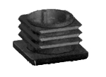
 |  |  |  | désignation | Diamètre | Code | le cent | UC
 |  |  |  | Embout entrant plastique noir carré à ailettes | 20x20mm | 195 63575 | 5.51 | 100
 |  |  |  |  | 25x25mm | 195 63577 | 8.60 | 100
 |  |  |  |  | 30x30mm | 195 63579 | 12.19 | 100
 |  |  |  |  | 35x35mm | 195 63580 | 18.73 | 100
 |  |  |  |  | 40x40mm | 195 63581 | 22.77 | 100
 |  |  |  |  | 50x50mm | 195 63583 | 36.76 | 100

 |  |  |  | EMBOUT PLASTIQUE à AILETTES ENTRANT carré FILETE M10

 |  |  |  | désignation | Diamètre | Code | le cent | UC
 |  |  |  | Embout entrant plastique noir à ailettes Fileté M10 | 20x20mm | 195 63593 | Sur demande | 100
 |  |  |  |  | 25x25mm | 195 63595 |  | 100
 |  |  |  |  | 30x30mm | 195 63596 |  | 100
Embout fileté M10
 |  |  |  |  | 35x35mm | 195 63597 |  | 100
Sur commande

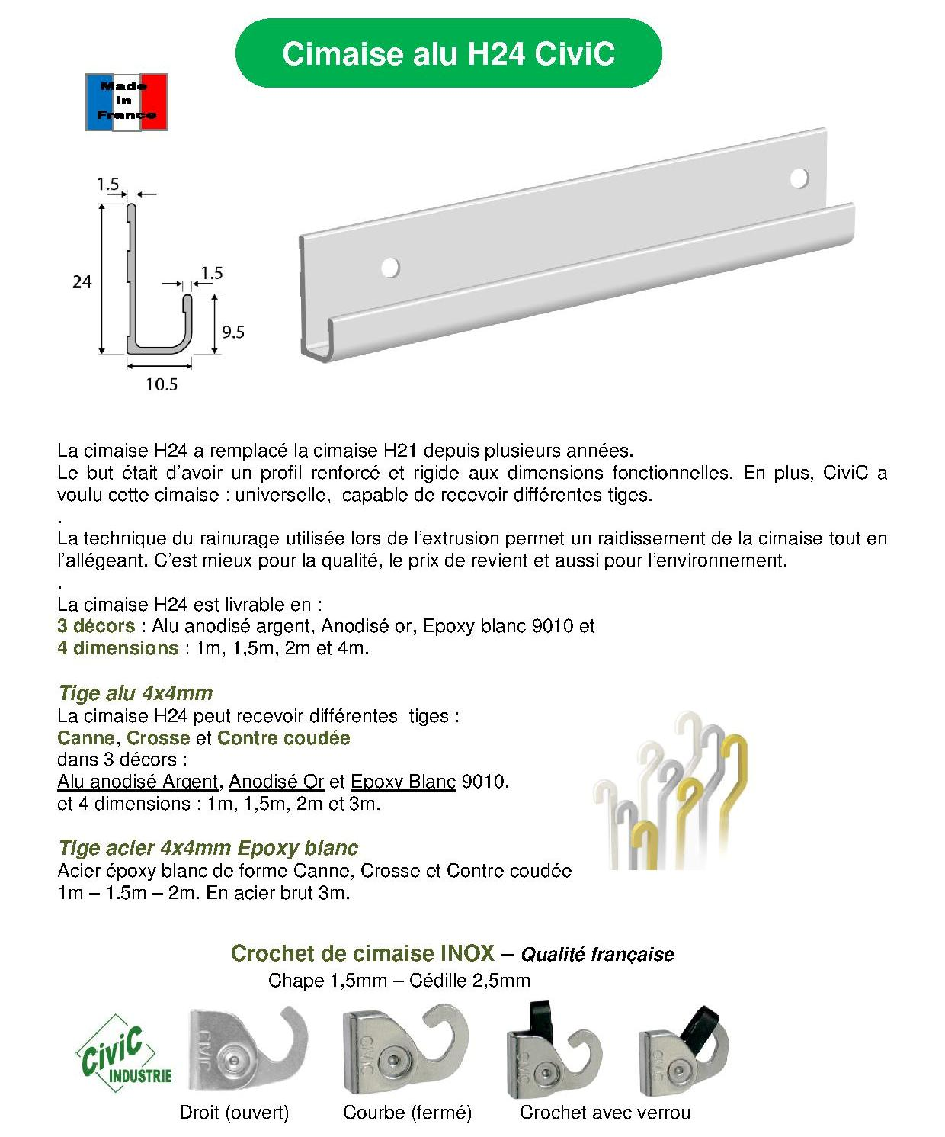

Placer et déplacer vos tableaux sans faire de trous
Cimaise CiviC H24
Système dynamique de suspension des tableaux

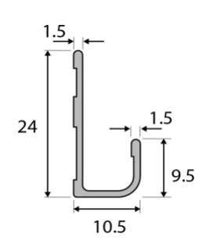
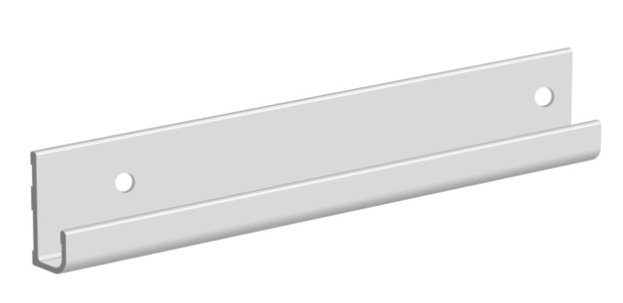
Cimaise H24
 |  |  |  | CIMAISES ALUMINIUM H24 | Code art, | Longueur | la pièce | U.C.
 |  |  |  | CIMAISE UNIVERSELLE Aluminium anodié Argent | 231 41710 | 1M | 3.22 | 10
 |  |  |  |  | 231 41715 | 1M50 | 4.38
 |  |  |  |  | 231 41720 | 2M | 5.75
 |  |  |  |  | 231 41730 | 3M | 8.90 | 20
 |  |  |  |  | 231 41740 | * 4M | 11.60 | 60
 |  |  |  | CIMAISE UNIVERSELLE Aluminium anodié Champagne | 231 41810 | 1M | 3.32 | 10
 |  |  |  |  | 231 41815 | 1M50 | 4.56
 |  |  |  |  | 231 41820 | 2M | 5.88
 |  |  |  | CIMAISE UNIVERSELLE Aluminium époxy Blanc | 231 41910 | 1M | 3.18 | 10
 |  |  |  |  | 23141915 | 1M50 | 4.58
 |  |  |  |  | 231 41920 | 2M | 5.92
 |  |  |  |  | 231 41930 | 3M | 8.97 | 20
 |  |  |  |  | 23141940 | * 4M | 12.12 | 60
 |  |  |  | *Cimaise 4M. Participation emballage:12€50 par envoi inférieur à 60 cimaises
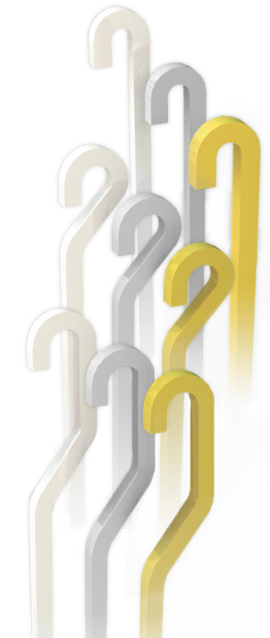
1
 |  |  | Les cimaises sont disponibles en noir avec un surcout de 10% sur l'epoxy blanc

Tige Alu

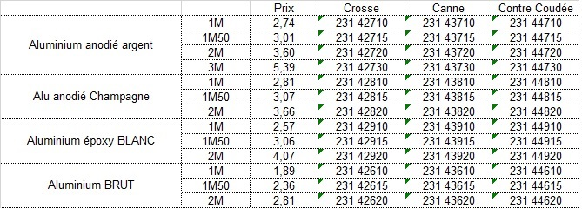

2

3

 |  | Les tiges "canne" sont disponibles en epoxy noir : Surcout de 10% sur l'epoxy blanc

Tige Indécrochable CROSSE
1/ Tige forme "Canne"
2/ Tige forme "Crosse"
3/ Tige forme "Contre Coudée"

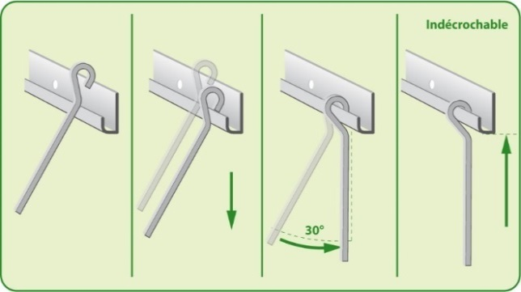
Afin d’assurer la sécurité et d’éviter le décrochage intempestif de la tige porteuse de tableau, CiviC Industrie a mis au point la « TIGE CROSSE ».
Sa géométrie spécifique, combinée à celle du rail (cimaise) rend impossible tout décrochage par un mouvement vertical parallèle au mur.
Pour être mise en place ou être enlevée du rail (cimaise), il est indispensable que la tige forme avec le mur un angle d’environ 30 degrés.
Voir croquis ci-dessous.
Cimaises et Tiges disponibles en :
ALU anodisé argent, anodisé champagne et époxy blanc. Acier : sur demande.

Tige acier Forme canne

 |  |  |  | Tige ACIER 4X4mm | Code art. | Longueur | la pièce | U.C
 |  |  |  |  | 231 43310 | 1M | 3.59 | 10
 |  |  |  | Forme "Canne" | 231 43315 | 1M50 | 4.64
 |  |  |  |  | 231 43320 | 2M | 5.72

Crochet renforcé Inox
18 kg

 |  | CROCHET renforcé en acier INOX Epaisseur de la cédille:2,5mm
INOX
Code article | Forme | Unité | U.C. |  | Carte L.S. 2 crochets (seuls)
231 40000 | Fermé (courbe) | 1.16 | 100
 |  | 1.19 | 50 |  | Code article | Forme | La carte | U.C.
231 40044 | Ouvert (droit) | 1.16 | 100 |  | 231 45000 | courbe | 2.97 | 5
 |  | 1.19 | 50 |  | 231 45044 | Droit |  | 5
Fermé (courbe)
Ouvert (droit)

Code article |  | Unité | U.C.
23140010 | avec verrou | 1.38 | 100 |  | Code article | Forme | La carte | U.C.
 |  | 1.42 | 50 |  | 23145010 | courbe | 3.10 | 5

 |  |  |  | Crochet Fermé avec verrou amovible (acier trempé)

KIT de cimaise H24 avec 2 crochets inox

Code art | Décor | Taille | le Kit | NOUVEAU Gaine thermorétractable cristal + Vis & chevilles
231 45131 | Argent | 1M50 | 14.93 | 1 cimaise alu anodisé Argent 1M50+2 tiges alu argent 1M50 + 2 crochets inox
231 45132 | Argent | 2M | 16.40 | 1 cimaise alu anodisé Argent 2M + 2 tiges alu argent 1M50 + 2 crochets inox
231 45331 | Ep. Blanc | 1M50 | 15.26 | 1 cimaise alu époxy Blanc 1M50+2 tiges alu époxy blanc 1M50+2 crochets inox
231 45332 | Ep. Blanc | 2M | 16.79 | 1 cimaise alu époxy Blanc 2M + 2 tiges alu époxy blanc 1M50 + 2 crochets inox
Emballage: 10 Kits
Meilleures
ventes

KIT de cimaise H24 avec 4 crochets inox

Code art | Décor | Taille | le Kit | NOUVEAU Gaine thermorétractable cristal + Vis & chevilles
231 45142 | Argent | 2M | 19.18 | 1 cimaise alu anodisé Argent 2M + 2 tiges alu argent 1M50 + 4 crochets inox
231 45342 | Ep. Blanc | 2M | 19.25 | 1 cimaise alu époxy Blanc 2M + 2 tiges alu époxy blanc 1M50 + 4 crochets inox
Emballage: 10 Kits

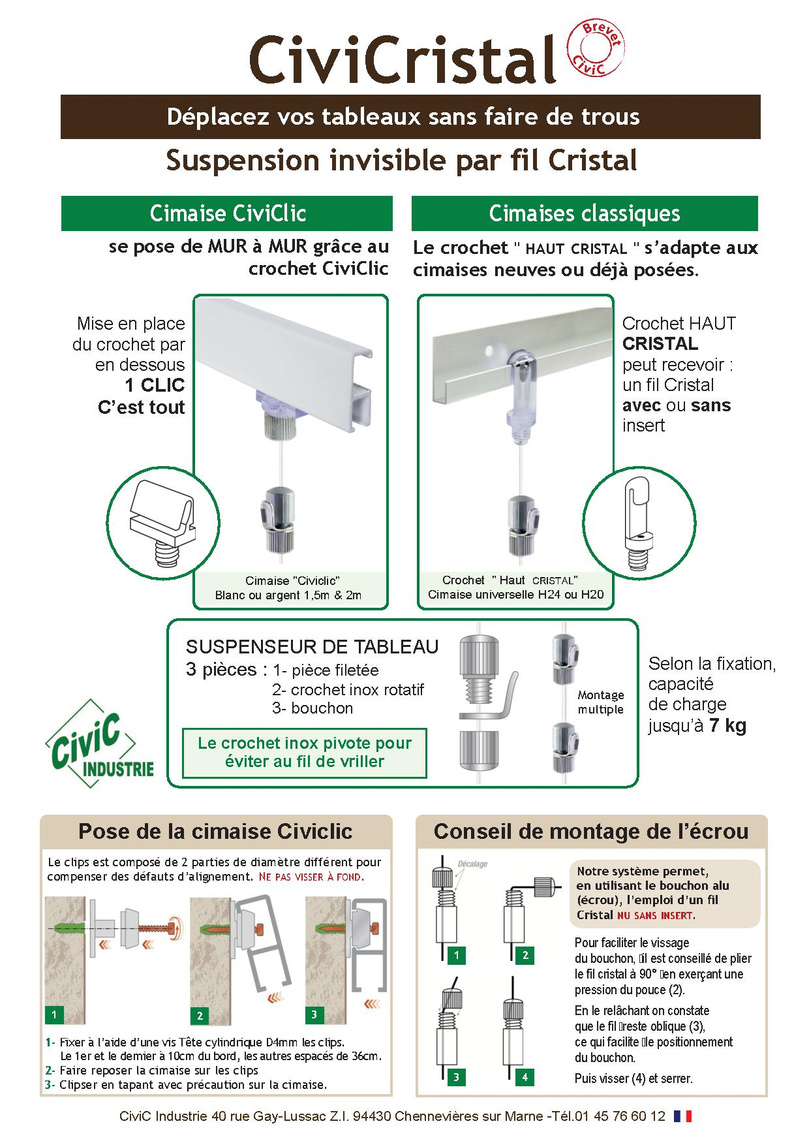

Cimaise CiviCliC

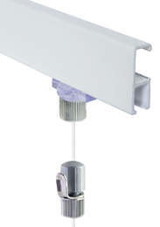
Cimaise CiviCLIC

 |  |  |  |  | Code art. | Longueur | la pièce | U.C
 |  |  |  | Cimaise CiviClic Aluminium Epoxy Blanc | 231 46315 | 1M50 | 5.07 | 10
 |  |  |  |  | 231 46320 | 2M | 6.44
 |  |  |  |  | 231 46330 | 3M | 9.54

 |  |  |  | Cimaise CiviClic Aluminium Anodisé Argent | 231 46115 | 1M50 | 4.99 | 10
 |  |  |  |  | 231 46120 | 2M | 6.36
 |  |  |  |  | 231 46130 | 3M | 9.37
 |  |  |  | La cimaise CiviCliC est vendue sans accessoire de fixation
Fixation murale pour CiviCliC

 |  |  |  |  | Code art. | Couleur | la pièce | U.C

 |  |  |  | Fixation de 1 Cimaise CiviClic 1M50 ou 2m - 6 clips fixation + Vis + Chevilles | 231 46000 | Blanc | 2.39 | 5

Suspension pour CiviCliC

 |  |  |  | Désignation | Code art. | Longueur | la pièce | U.C
 |  |  |  | Pour une suspension : - 1 fil cristal sans sertissage 2 mètres - 1 crochet " Clic " & 1 Bouchon - 1 crochet suspenseur 3 pièces | 231 47311 | 2m | 4.26 | 5
 |  |  |  | Le sachet 231 47311 contient le fil et les accessoires pour une suspension
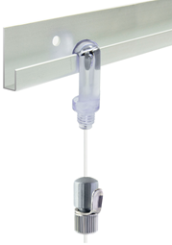
 |  |  |  | Pour 2 suspensions, il faut 1 cimaise CiviClic + 2 sachets 231 47311
Cimaise classique H20

Cimaise H20 +
Crochet Haut Cristal + Suspenseur 3 Pièces
 |  |  |  |  | Code art. | Longueur | la pièce | U.C
 |  |  |  | Cimaise H20 Aluminium Epoxy Blanc | 231 48315 | 1M50 | 3.09 | 20
 |  |  |  |  | 231 48320 | 2M | 4.11
 |  |  |  |  | 231 48330 | 3M | 6.09
 |  |  |  | Cimaise H20 Aluminium Anodisé Argent | 231 48120 | 2M | 4.03 | 20
 |  |  |  |  | 231 48130 | 3M | 6.01

Suspension pour cimaises H20 & H24

 |  |  |  | Sachet Fil Cristal et accessoires pour Cimaise H20 & H24
 |  |  |  | Désignation | Code art. | Longueur | la pièce | U.C
 |  |  |  | Fil "Cristal" avec sertissage 2 mètres - 1 crochet "Haut cristal" - 1 crochet suspenseur 3 pièces | 231 47306 | 2m | 3.35 | 5
 |  |  |  | Fil "Cristal" avec sertissage 2 mètres - 1 crochet "Haut cristal" - 1 crochet suspenseur 4 pièces acier | 231 47307 | 2m | 4.64 | 5
 |  |  | Ces sachets 231 47306 & 231 47307 contiennent tous les accessoires pour 1 suspension
 |  |  |  | Il vient en complément d'une cimaise H20 ou H24 ou d'une cimaise déjà posée
3 Pièces
 |  |  |  | En conséquence:
 |  |  |  | Pour 1 suspension, il faut 1 cimaise + 1 sachet 231 47306 ou 231 47307
 |  |  |  | Pour 2 suspensions, il faut 1 cimaise + 2 sachets 231 47306 ou 231 47307 etc.

A Vis moletée
 |  |  |  | Suspenseurs seuls pour plusieurs suspensions sur un seul fil (H20, H24 ou CiviCliC)
 |  |  |  | Désignation | Code art. | Type | la pièce | U.C
 |  |  |  | Sachet 5 Suspenseurs 3 pièces (7 Kg) | 231 46701 | 3 pièces | 5.56 | 5
 |  |  |  | Sachet 2 Suspen. à vis moletée (10 Kg) | 231 46710 | Vis 6 pans creux + 1 clé | 4.66 | 5

Kits (Prêt à poser) à fil cristal

 |  |  |  | KIT cimaise "CiviClic " à 2 suspensions
 |  |  |  | Désignation | Code art. | Longueur | la pièce | U.C
 |  |  |  | Cimaise CiviClic anodisé ARGENT 2M - 2 Fils "Cristal" 1,80m - 2 Crochets "Clic" & bouchons - 2 Suspenseurs 3 Pièces + fixation | 231 45420 | 2 m | 15.20 | 5
 |  |  |  | Cimaise CiviClic alu époxy BLANC 2M - idem | 231 45620 | 2 m | 15.84 | 5
 |  |  |  | Cimaise CiviClic alu époxy BLANC 1M50 - idem | 231 45615 | 1 m 50 | 14.56 | 5

 |  |  |  | KIT cimaise" H20 " à 2 suspensions
 |  |  |  | Désignation | Code art. | Longueur | la pièce | U.C
 |  |  |  | Cimaise 2 mètres H20 Laqué blanc - 2 Fils "Cristal" serti 1,80m - 2 Crochets "Haut Cristal" - 2 Suspenseurs 3 P + fixation | 231 45832 | 2 m | 12.03 | 5

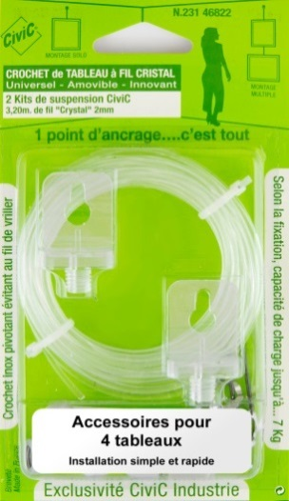
Crochet de tableau à fil cristal

 |  |  |  | Blister de 2 suspensions sur fil "Cristal"
 |  |  |  | Désignation | Code art. | Longueur | la pièce | U.C
 |  |  |  | Fil "Cristal" 3,20 mètres - 2 crochets muraux transparents - Accessoires pour 4 tableaux | 231 46822 | 2x1,60 m | 7.55 | 5
 |  |  |  | UN SEUL POINT d'ANCRAGE
 |  |  |  | Accessoires pour 2 tableaux dans tous matériaux

CiviCable

L'accrochage des cadres par cables inox par CiviC
Supporte 20 Kg

CiviCable
A l’aide de notre système à câble CiviCable, il est possible de suspendre jusqu’à 20 Kg sur notre cimaise CiviCliC en toute simplicité et en toute sécurité.

Le Cable
Le câble, en inox de diamètre 1.5mm, permet de suspendre jusqu’à 20Kg et de régler horizontalement la position du tableau grâce à son embout spécialement conçut pour glisser dans notre cimaise CiviCliC à fixation invisible.

Le Crochet suspenseur hexagonal
Le crochet suspenseur hexagonal à ressort est constitué de 2 pièces :
Le corps hexagonal assure le maintien sur le câble et le réglage en hauteur
Le crochet inox de diamètre 2,5mm permet la suspension facile et stable des cadres lourds.

Montage et réglage en hauteur
Le montage est très simple.
1- Introduire le haut du câble dans la cimaise
2- Insérez le cable dans le suspenseur
3- Appuyez sur le tube en haut du suspenseur et
réglez à la hauteur désirée. Puis relâchez (4).
Vous pouvez accrocher votre tableau.

3
1

2

4

Kit CiviCable avec cimaise

Kit CiviCable avec cimaise
CiviClic 2 mètres :
- 1 Cimaise 2 mètres
- 2 cables inox 1 m 80
- 2 crochets hexagonaux
- Accessoires de fixations

 |  |  |  | Kit avec cimaise CiviCliC 2 mètres | Code article | Dimension | Le KIT | U.C.
 |  |  |  | Laqué blanc | 231 45820 | 2 M | 20.98 | 5
 |  |  |  | Argent | 231 45720 | 2 M | 20.70 | 5

Set CiviCable sans cimaise

Set CiviCable (sans cimaise)
- 1 câble inox 1 m 80
- 1 crochet hexagonal 20Kg

 |  |  |  | Set sans cimaise | Code article | Dimension | Le SET | U.C.
 |  |  |  | Cable inox D=1.5mm | 231 47360 | 1 M 80 | 7.81 | 5
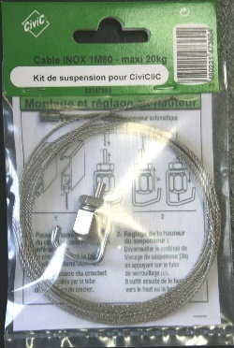

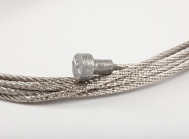

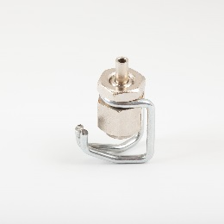

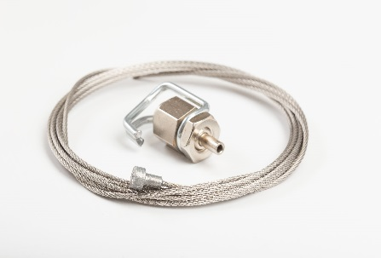

Quincaillerie d'encadrement

Produits pour la fabrication et l'accrochage des cadres

Tous ces produits sont disponibles en conditionnement industriel (par caisse standard) sur demande

Crochet de tableau "LUXE" acier laitonné

 |  |  |  | BLISTER | Code article | Dimension | Le Blister | Blister
 |  |  |  | 10 crochets 1 trou 22mm+aiguilles | 231 01100 | 22mm | 2.27 | 10
 |  |  |  | 10 crochets 1 trou 26mm+aiguilles | 231 01101 | 26mm | 2.48 | 10
 |  |  |  | 8 crochets 1 trou 30mm+aiguilles | 231 01102 | 30mm | 2.26 | 10
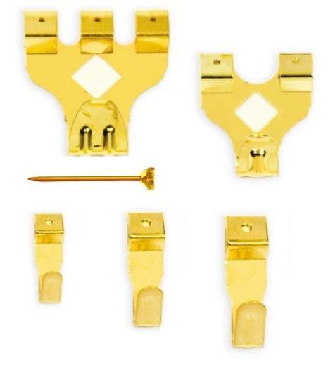
 |  |  |  | 5 croch.2 trous 30x24mm+aiguilles | 231 01103 | 30 x 24 | 2.55 | 10
 |  |  |  | 3 croch.3 trous 31x35mm+aiguilles | 231 01104 | 31 x 35 | 2.34 | 10
 |  |  |  | 9 croch.assortis P.M. | 231 01105 | assort. PM | 2.30 | 10
 |  |  |  | 6 croch.assortis G.M | 231 01106 | assort. GM | 2.71 | 10
 |  |  |  | BOX 50 crochets assortis+aiguilles | 231 01107 | assortim. | 7.98 | 3

 |  |  |  | SACHET PRO |  |  | Le paquet
 |  |  |  | 20 crochets 1 trou 22mm+aiguilles | 197 01100 | 22mm | 2.41 | 5
 |  |  |  | 20 crochets 1 trou 26mm+aiguilles | 197 01101 | 26mm | 2.50 | 5
 |  |  |  | 20 crochets 1 trou 30mm+aiguilles | 197 01102 | 30mm | 2.87 | 5
 |  |  |  | 10 croch.2 trous 30x24mm+aiguilles | 197 01103 | 30x24 | 3.51 | 5
 |  |  |  | 10 croch.3 trous 31x35mm+aiguilles | 197 01104 | 31x35 | 4.37 | 5
 |  |  |  | 100 aiguilles acier Tête revêtue laiton | 197 24025 | 1,4x25mm | 1.48 | 5
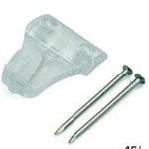
Crochet de tableau "Transparent"

Nouveau

 |  |  |  | BLISTER | Code article | Dimension | Le Blister | Blister
 |  |  |  | 6 crochets 2 trous 23x18mm+aiguilles | 231 01503 | 23 x 18 | 2.46 | 10

 |  |  |  | SACHET PRO
 |  |  |  | 20 crochets 2 trous 23x18mm+aiguilles | 197 01503 | 23 x 18 | 3.51 | 5

Attaches adhésives

 |  | ATTACHE ADHESIVE PLASTIQUE
 |  |  |  | SACHET PRO de 20 pièces | Code article | Dimension | L'attache | U.C.
 |  |  |  | Attache adhésive plastique diamètre 32 mm | 197 30122 | D. 30 mm | 0.29 | 5 paquets
 |  |  |  | Attache adhésive plastique diamètre 45 mm | 197 30124 | D. 45 mm | 0.39
 |  |  |  | Attache adhésive plastique diamètre 60 mm | 197 30126 | D. 60 mm | 0.61

 |  |  | Disponibles en caisses industrielles de 500 ou 1.000 pièces

Autres accessoires d'encadrement

 |  | CROCHET BETON
 |  |  |  | SACHET PRO | Code article | Dimension | Le paquet | U.C.
 |  |  |  | 20 crochets béton Mini.20mm | 197 04110 | 20x12mm | 2.85
 |  |  |  | 20 crochets béton M.M.31mm | 197 04111 | 31x17mm | 3.59 | 5 paquets
 |  |  |  | 20 crochets béton G.M.36mm | 197 04112 | 36x20mm | 4.53

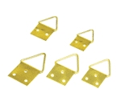
 |  | ATTACHE TRIANGULAIRE acier laitonné
 |  |  |  | SACHET PRO | Code article | Dimension | Le paquet | U.C.
 |  |  |  | 100 Attaches triangulaires | 19730101 | 10mm | 2.44 | 5
 |  |  |  |  | 19730102 | 12mm | 2.81 | 5
 |  |  |  |  | 19730103 | 14mm | #N/A | 5
 |  |  |  |  | 19730104 | 16mm | 3.85 | 5
 |  |  |  |  | 19730105 | 20mm | 5.29 | 5

 |  | ANNEAU A LACET
 |  |  |  | SACHET PRO | Code article | Dimension | Le paquet | U.C.
 |  |  |  | 100 Anneaux à lacet acier laitonné | 197 30201 | 16mm | 8.56 | 5
 |  |  |  |  | 197 30200 | 20mm | 8.98 | 5

 |  | PITONS de CADRE acier Laitonné en vrac
 |  |  |  | SACHET PRO | Code article | Dimension | le cent | UC
 |  |  |  | 200 Pitons acier laitonné | 197 26166 | 1,6x6 | 2.70 | 1
 |  |  |  |  | 197 26209 | 2x9 | 3.06 | 1
 |  |  |  |  | 197 26412 | 2,4x12 | 3.85 | 1
 |  |  |  |  | 197 26418 | 2,4x18 | 4.34 | 1
 |  |  |  |  | 197 26612 | 2,65x12 | 4.38 | 1

Tubes alu anodisé et accessoires
Prix en Baisse

 |  |  |  | désignation | Taille | Code | le tube | UC
 |  |  |  | Tube de penderie Ep.1mm D.18mm | 1M50 | 298 51815 | 2.34 | 10
 |  |  |  |  | 2M | 298 51820 | 3.07 | 10
 |  |  |  |  | 3M | 298 51830 | 4.52 | 10
 |  |  |  | Tube de penderie Ep.1mm D.20mm | 1M50 | 298 52015 | 2.57 | 10
 |  |  |  |  | 2M | 298 52020 | 3.35 | 10
 |  |  |  |  | 3M | 298 52030 | 5.37 | 10
 |  |  |  | Tube de penderie Ovale 30x15mm | 1M50 | 298 63015 | 2.77 | 10
 |  |  |  |  | 2M | 298 63020 | 3.70 | 10
 |  |  |  |  | 3M | 298 63030 | 5.56 | 10
 |  |  |  | Naissance tube ovale 30x15 Argent | 30x15 | 888 85105 | 0.53 | 20
 |  |  |  | Piton penderie 30x15 époxy argent | 30x15 | 888 85730 | 0.86 | 20
 |  |  |  | Piton penderie D.18 époxy argent | 18x50 | 888 85740 | 1.08 | 20
Tarif quincaillerie d'encadrement :
 |  |  |  | Piton penderie D.20 époxy argent | 20x50 | 888 85750 | 1.12 | 20

sur demande

Extrait CONDITIONS DE VENTE
Tout autre document autre que les présentes Conditions Générales de Vente et, notamment, catalogues, prospectus, publicités, notices, n’a qu’une valeur informative et indicative, non contractuelle
Nos prix s’entendent H.T marchandises prises en nos magasins, payables à L’Hay-les-Roses (Val de Marne).
Les commandes remises à nos Représentants, devront avoir notre acceptation pour être définitives. Les délais de livraison sont donnés à titre indicatif. La facturation est établie au cours du jour de la livraison sauf pour les prix contractuels, les devis en cours de validité et les commandes confirmées. Le tarif en vigueur peut être révisé à tout moment après information préalable de nos clients.
1/ Paiement
Nos fournitures sont payables au comptant. En conséquence, tout règlement à terme devra avoir notre accord préalable sur le mode de paiement et le délai de règlement.
Tout défaut de paiement à la date prévue d’une seule fourniture, rend exigibles, immédiatement, les paiements en cours ainsi que les traites et les billets à ordre non échus. Si un escompte a été consenti, il sera repris automatiquement. Tout montant TTC non réglé à l’échéance donnera lieu au paiement par le client de pénalités fixées à trois fois le taux de l’intérêt légal.
Ces pénalités sont exigibles de plein droit le lendemain de la date de règlement indiquée sur la facture sans qu’un rappel soit nécessaire et seront d’office portées au débit du compte client.
Conformément aux articles L.441-3 et L.441-6 du Code de Commerce, tout retard de paiement entraîne, de plein droit, outre les pénalités de retard, une obligation pour le débiteur de payer une indemnité forfaitaire de 40,00 € pour frais de recouvrement. Une indemnité complémentaire pourra être réclamée, sur justificatifs, lorsque les frais de recouvrement exposés sont supérieurs au montant de l’indemnité forfaitaire.
CLAUSE PENALE :
De convention expresse, il est stipulé que tout défaut de paiement entraînera l’application d’une clause pénale de 15% (quinze pour cent) indépendamment des intérêts de retard, à titre de dédommagement du préjudice causé.
2/ Livraison
Les marchandises voyagent aux risques et périls du Client, quel que soit le mode de transport ou le destinataire désigné par le Client, même si le franco a été accordé ou la livraison effectuée par nos soins. Le transfert des risques sur les produits vendus s’effectue à la remise des marchandises au transporteur ou à la sortie de nos entrepôts.
En cas de contestation, le Tribunal de Commerce de CRETEIL est seul compétent. Les paiements par traites, billets à ordre ou chèques n’opèrent ni novation, ni dérogation à cette clause attributive de juridiction.

